Расчет по форме 3П EL3
Смета на проектные работы в соответствии с калькуляцией затрат (форма 3п)
Наименование стройки |  | «Всесезонный туристско-рекреационный комплекс «Эльбрус», Кабардино-Балкарская Республика. Пассажирская подвесная канатная дорога EL3»
Заказчик |  | АО "КАВКАЗ. РФ"
Проектная организация
Составлена в уровне цен |  | 2022 г.
Расчет выполнен согласно Методики определения стоимости работ по подготовке проектной документации, утвержденной приказом Минстрой РФ от 01.10.2021 № 707/пр (п. 145)
Расчет коэффициента, учитывающего степень участия исполнителейпроектировщиков различной квалификации в выполнении проектных работ (Ккв-уч)

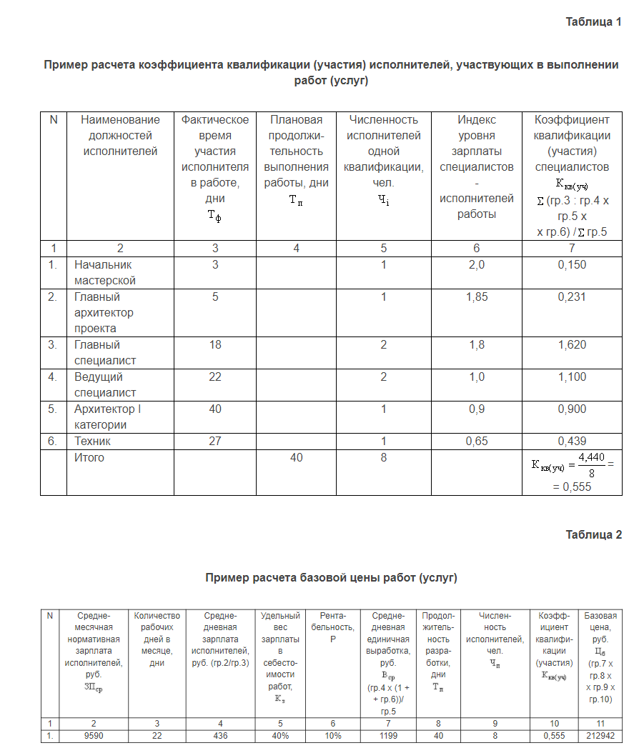
№ п\п | Наименование должностей исполнителей | Фактическое время участия исполнителя в работе, Тфi (дни) | Плановая продолжительность выполнения проектных работ, предусмотренных калькуляцией, Тп (дни) | Численность исполнителей одной квалификации Чi (чел) | Индекс уровня квалификации специалистов исполнителей работы Иi | Коэффициент квалификации (участия) специалистов одной квалификации, ∑ (гр.3 / итог гр.4 × гр.5 × гр.6) /∑ гр. 5
1 | 2 | 3 | 4 | 5 | 6 | 7
1 | Главный инженер проекта | 4 | * | 1 | 1.60 | 0.20
2 | Главный специалист | 28 | * | 1 | 1.32 | 1.16
 | Итого: |  | 32 | 2 |  | 0.68
Тфi рассчитано в соответствии с графиком посещения объекта
Примечание: * – графы для расчета коэффициента в таблице не заполняются

 |  |  |  |  |  |  |  |  |  | Проверка

 |  |  |  |  |  |  |  |  |  | 0.15

 |  |  |  |  |  |  |  |  |  | 0.231

 |  |  |  |  |  |  |  |  |  | 1.62
Расчет стоимости проектных работ в соответствии с калькуляцией затрат на проектирование
 |  |  |  |  |  |  |  |  |  | 1.1
Среднемесячная зарплата исполнителей, руб. | Кол-во рабочих дней в месяце, дни | Среднедневная зарплата исполнителей [гр1/гр2] руб. | Удельный вес зарплаты в себестоимости работ - Кз, % | Рентабельность , % | Среднедневная единичная выработка Вср, руб. (гр. 3 × (1 + гр. 5)) / гр. 4 | Продолжительность разработки Тп (дни) | Численность исполнителей Чобщ (чел.) | Коэффициент квалификации (участия) Ккв-уч | Стоимость работ, руб. Спр = (гр. 6 × гр. 7 × гр. 8 × гр. 9) | 0.9
1 | 2 | 3 | 4 | 5 | 6 | 7 | 8 | 9 | 10 | 0.439
108,868.00 | 20.58 | 5289.99 | 40.06% | 10.00% | 14525.68 | 32 | 2 | 0.68 | 632,157.59

Вср= | (ЗПср х (1+Р))/К3
ЗПср- среднедневная заработная плата, тыс. руб. Принимается по данным Росстата о среднемесячной номинальной начисленной заработной плате работающих в экономике, по видам экономической деятельности в Российской Федерации для деятельности в области архитектуры (код 71.11 согласно ОК 029-2014 (КДЕС ред. 2) «Общероссийский классификатор видов экономической деятельности» (далее –Общероссийский классификатор) за год, предшествующий году определения сметной стоимости объекта проектирования (среднее значение за период январь-декабрь), исходя из усредненного на основании производственного календаря количества рабочих дней в месяце для года, предшествующего году определения сметной стоимости проектных работ. Для работ по проектированию объектов, являющихся особо опасными, технически сложными, уникальными объектами согласно статье 48.1 Градостроительного кодекса Российской Федерации, а также для работ по подготовке проектной документации, содержащей материалы в форме информационной модели, среднемесячная заработная плата принимается для деятельности в области инженерно-технического проектирования (код 71.12 согласно ОК 029-2014 (КДЕС ред. 2) Общероссийского классификатора);
Р- коэффициентуровня рентабельности (сметной прибыли), принимается Р = 0,1 (10%) согласно таблице 1.2, приведенной в приложении № 2 к Методике
К3- коэффициент, учитывающий долю оплаты труда производственного персонала в себестоимости проектных работ: К3 принимается в размере 0,4(40,06%) согласно таблице 1.1, приведенной в приложении № 2 к Методике;

Затраты на проезд
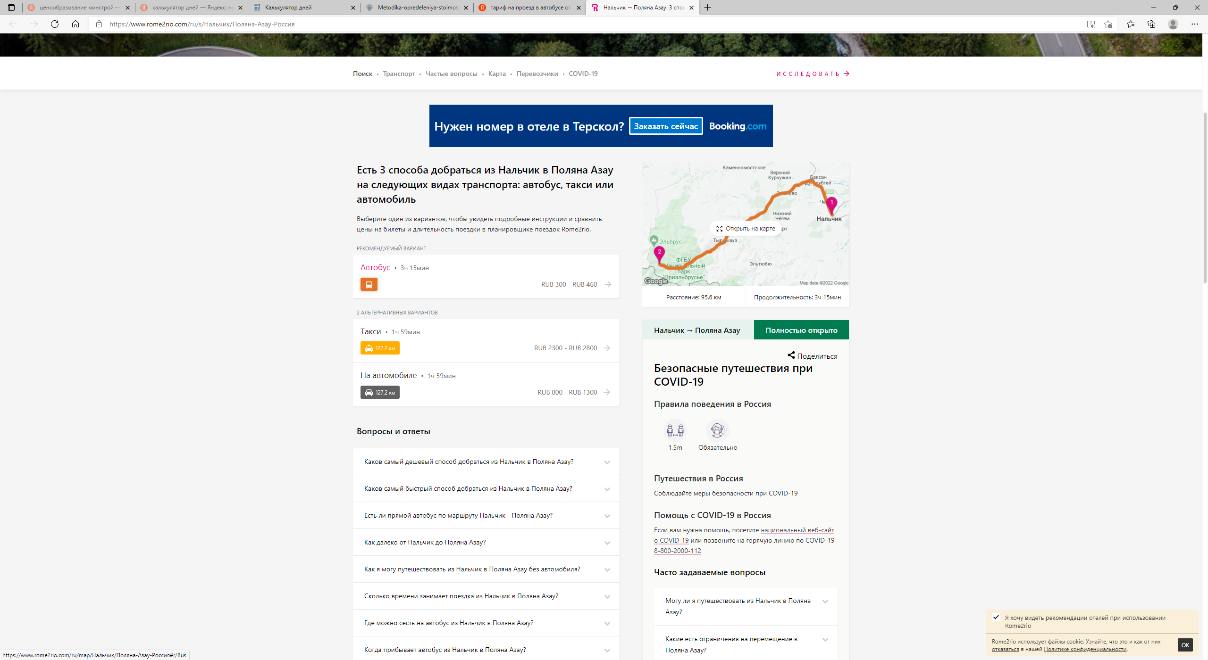
Сметный расчет на командировочные расходы по работам, связанным с авторским надзором (форма 4п)

«Всесезонный туристско-рекреационный комплекс «Эльбрус», Кабардино-Балкарская Республика. Пассажирская подвесная канатная дорога EL3»

№ п\п | Пункт назначения | Количество специалистов | Проезд к месту командировки (туда и обратно) | Проживание в номере гостиницы класса «3 звезды», 1 чел/сутки. | Суточные 1 сутки/руб. | Продолжительность командировки, сутки | Продолжительность проживания в гостинице, сутки | Итого затрат, рубли
1 | 2 | 3 | 4 | 5 | 6 | 7 | 8 | 9
2 | ВТРК "Эльбрус" | 2 | 760 |  |  | 32 |  | 48,640.00
Итого по сметному расчету |  |  |  |  |  |  |  | 48,640.00

«Всесезонный туристско-рекреационный комплекс «Эльбрус», Кабардино-Балкарская Республика. Пассажирская подвесная канатная дорога EL6»

№ п\п | Пункт назначения | Количество специалистов | Проезд к месту командировки (туда и обратно) | Проживание в номере гостиницы класса «3 звезды», 1 чел/сутки. | Суточные 1 сутки/руб. | Продолжительность командировки, сутки | Продолжительность проживания в гостинице, сутки | Итого затрат, рубли
1 | 2 | 3 | 4 | 5 | 6 | 7 | 8 | 9
2 | ВТРК "Эльбрус" | 2 | 760 |  |  | 146 |  | 221,920.00
Итого по сметному расчету |  |  |  |  |  |  |  | 221,920.00

Индексы квалификации
